2018_08_data
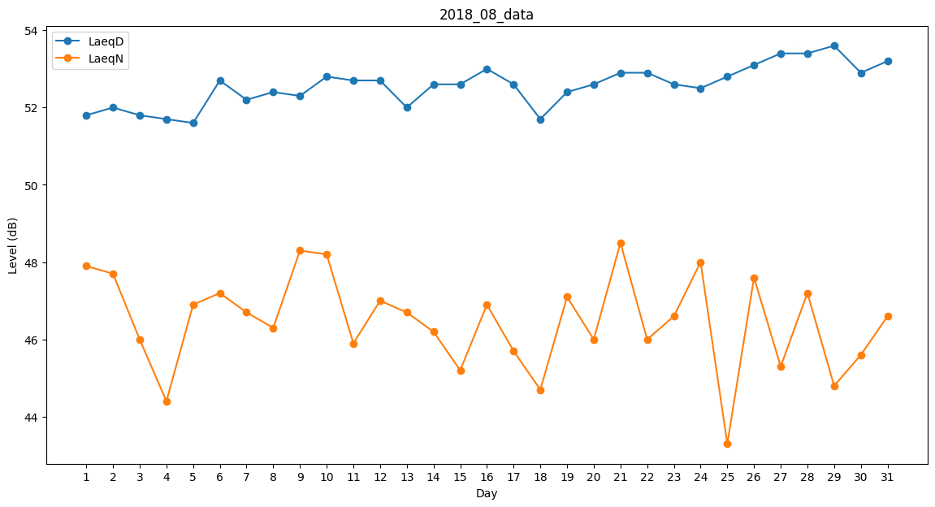
Day | LaeqD | LaeqN
1 | 51.8 | 47.9
2 | 52 | 47.7
3 | 51.8 | 46
4 | 51.7 | 44.4
5 | 51.6 | 46.9
6 | 52.7 | 47.2
7 | 52.2 | 46.7
8 | 52.4 | 46.3
9 | 52.3 | 48.3
10 | 52.8 | 48.2
11 | 52.7 | 45.9
12 | 52.7 | 47
13 | 52 | 46.7
14 | 52.6 | 46.2
15 | 52.6 | 45.2
16 | 53 | 46.9
17 | 52.6 | 45.7
18 | 51.7 | 44.7
19 | 52.4 | 47.1
20 | 52.6 | 46
21 | 52.9 | 48.5
22 | 52.9 | 46
23 | 52.6 | 46.6
24 | 52.5 | 48
25 | 52.8 | 43.3
26 | 53.1 | 47.6
27 | 53.4 | 45.3
28 | 53.4 | 47.2
29 | 53.6 | 44.8
30 | 52.9 | 45.6
31 | 53.2 | 46.6

